Sheet1
Scene No. | 2
Quest Title | 大海潮
Quest Log | 完成任务
Map No. | 7
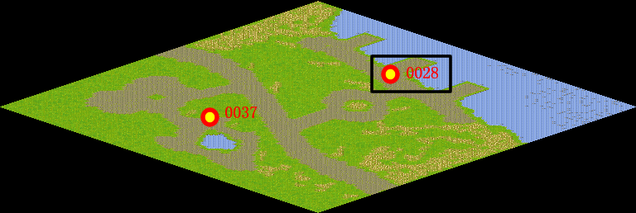
NPC No. | 28
Condition
Dialog | 好吧，我就等到八月十八再去。
Select | 1：完成，2：取消
Result | 1 :关闭对话框 消除Qlog-0118-001 , 2 : 关闭对话框

NPC No. | 20
Condition
Dialog | 每年的农历八月十八前后，是观潮的最佳时节。
Select | 1：确定
Result | 1：关闭对话框

ScriptFile | Qlog-0118-002.scr
 | Q0028-0118-002.scr
 | Q0020-0118-002.scr

